Sheet1
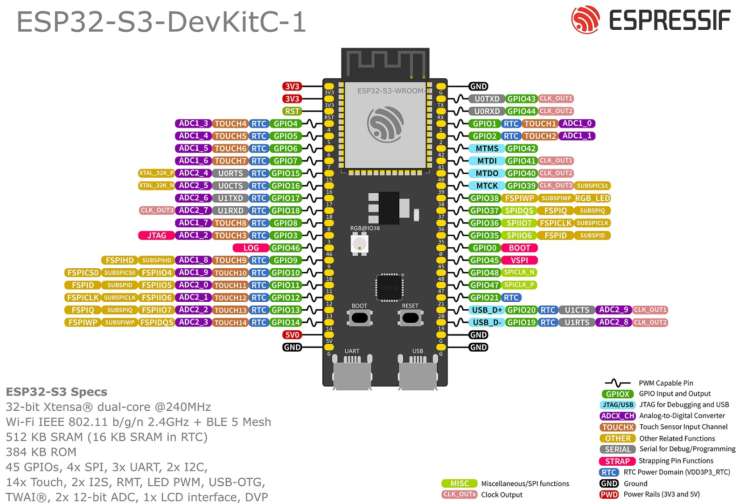
 | CAN Tx
 | CAN Rx
foldPins2-1
foldPins2-2
foldPins1-3
foldPins1-4
foldPins1-5
foldPins1-6
foldPins2-7

foldPins1-7
foldPins2-6
foldPins1-2 | SPI_MISO
foldPins1-1 | SPI_CLK
dirPin | SPI_MOSI
 | SPI_CS

